상품제안서
무선 고속충전 보조배터리 2005WPD 20000mAh | 상품코드: F29720

 |  |  |  |  |  |  | 02-412-0044 | www.easy1.co.kr
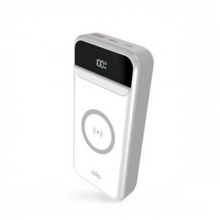

【상세/제작정보】 | -쇼핑백 1200원 부과세별도

【인쇄/포장옵션】 | 레이저, 풀칼라 / 포장지포장

【공급단가】 | 수량 | 50~ | 100~ | 500~ | 1,000~ | 2,000~
*VAT별도 | 단가 | 29,520원 | 29,010원 | 28,500원 | 28,000원 | 27,490원

【상품 URL】 | http://www.easy1.co.kr/src/goods_detail.php?gdno=29720

